CNVR 01 工字型BM_P
LINE | Layer | Defect | 型態 | 異常時處理方法 |  | 標準化 | 處理人員 | 附註
 |  |  |  | 成因 | 解決過程及方法
CNVR01 | BM | BM_P |  | 此次RTQCS反應爆量的BM_P有二種TYPE： 1. 第一種是有暈、類似圓形的小顆粒(平行長邊) 2. 第二種是沒有暈、幾乎落在開口區(平行短邊) | 由於此次BM_P的MAP呈現「工」字型的分佈，處理的部份也分成2部份： 1. 「I」字(平行玻璃長邊)的部份： a. 一開始下IR反轉，MAP位置不變，下CV 2反轉，MAP位置改變，確認不是CFDV造成，所以針對PRCN AK風刀進行ACTION b. 用酒精下刮PRCN的風刀 c. PM AK CHAMBER 2. 「二」字(平行玻璃短邊)的部分： 檢查CFCT，發現在GANTRY移動的光學軸及大理石平台的凹槽有很多BM光阻凝結的小顆粒，且左右兩側都有，懷疑是NOZZLE塗布回到原點時，因回風造成PARTICLE掉落在玻璃短邊，用酒精布PM後，下片確認OK | 1. 「I」字型平行玻璃長邊有暈的BM_P，可用酒精下刮PRCN的風刀 2. 「二」字型平行玻璃短邊，落在開口區沒有暈的BM_P，用酒精布PM CFCT光學軸及大理石平台的凹槽 | 皆綸/協欣/臺儂

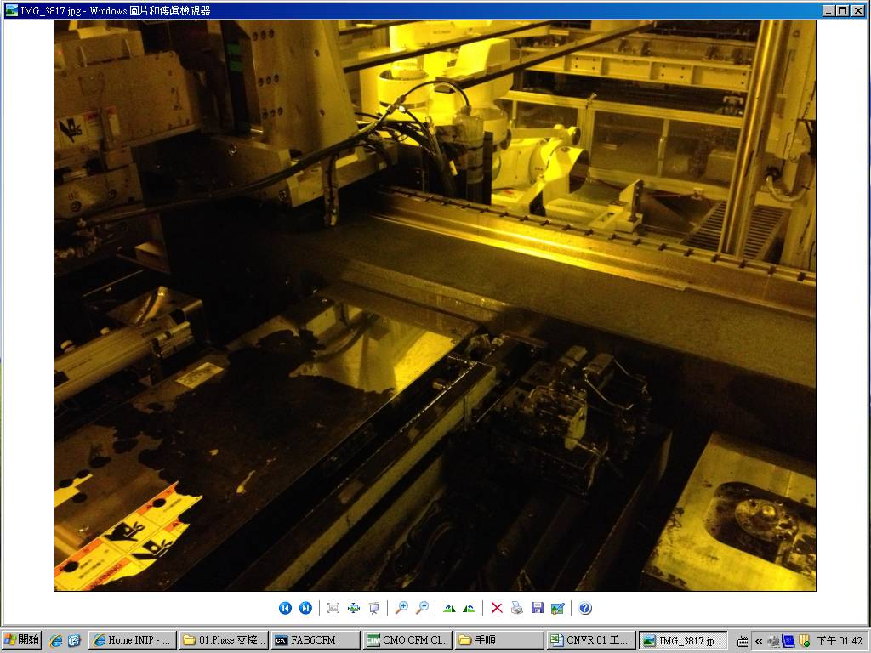

光學軸和大理石平台，呈現L型的凹槽，光阻凝結物就是卡在這裡

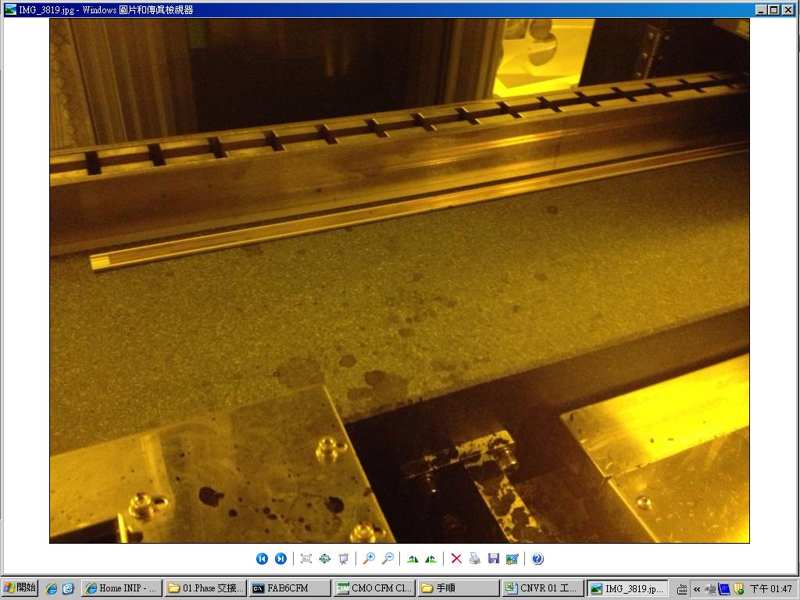
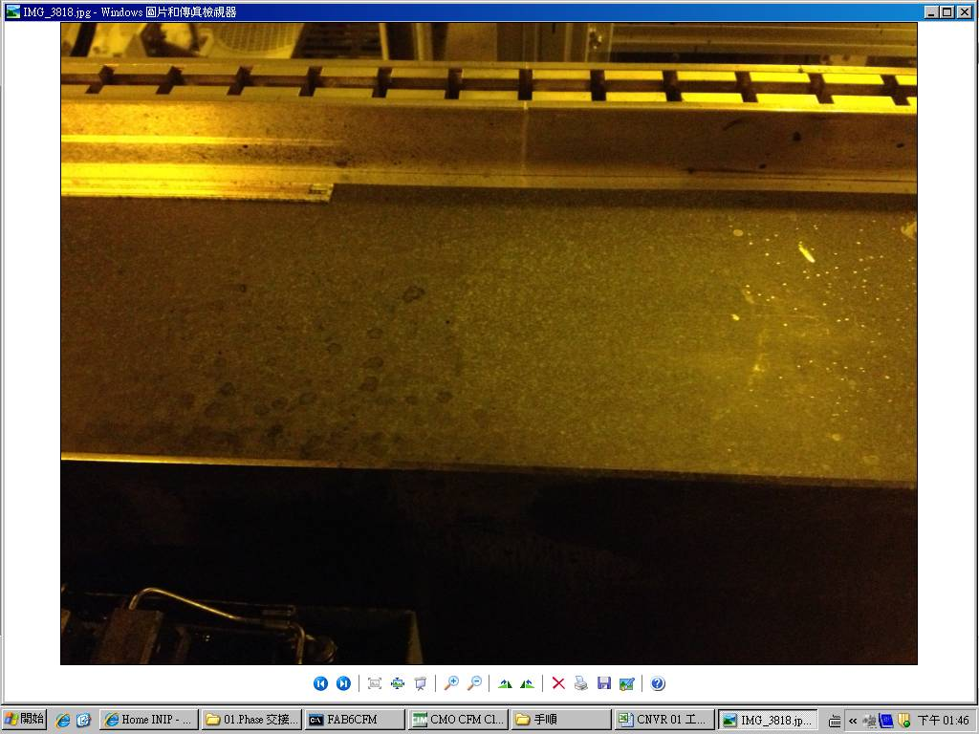

用酒精布PM CFCT 光學軸及大理石平台的凹槽，解掉「二」型BM_P
BM_P 爆點
PM PRCN AK CHAMBER和用酒精下刮AK風刀，解掉「I」型BM_P

R側
L側

